1 класс
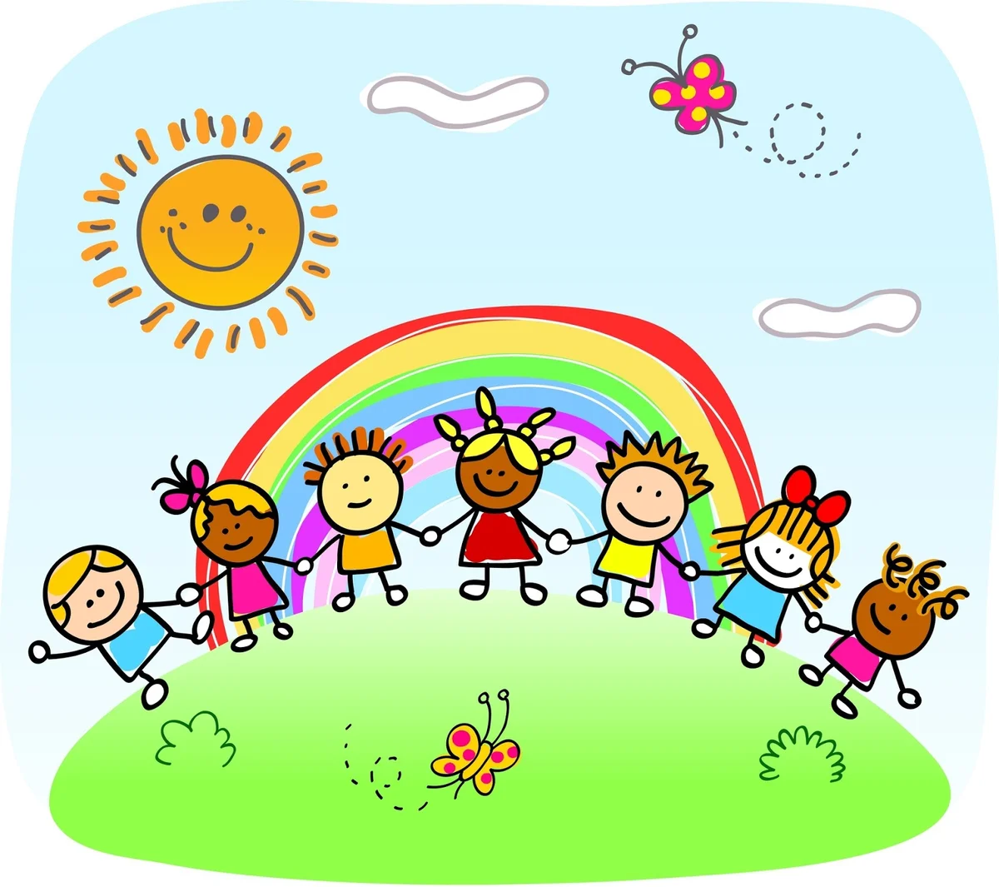
Расписание занятий для обучающихся 1 класса
Урок | Наименование внеурочной деятельности/ программы социализации и воспитания | Тема мероприятия / активности | Ответственный за проведение мероприятия / активности | Дистанционные образовательные технологии для проведения мероприятия / активности | Ресурс
2020-06-01
1 | «Мы вместе» | Международный день защиты детей. | Кабирова Г.А. | Онлайн КВИЗ | https://vk.com/rdshmskhttps://vk.com/rdshmsk
2 | Тематический классный час | Международный день защиты детей. | Кабирова Г.А. | Онлайн КВИЗ | https://vk.com/rdshmskhttps://vk.com/rdshmsk
2020-06-02
1 | «В мире книг» | Читаем сказки Пушкина | Шафигуллина Л.А. | Онлайн книга | https://mybook.ru/author/aleksandr-sergeevich-pushkin/skazki-pushkina/
2 | "Интересное вокруг нас" | Экологический музей«Природа. Человек. Библиотека» | Тягаева Г.И. | Виртуальная экскурсия | http://virtualakolmuzy.3dn.ru/
2020-06-03
1 | «Юный исследователь» | Мир глазами астронома. | Кабирова Г.А. | Викторина – играйте, умнейте. | https://1001viktorina.ru/cat/c85
2 | Библиотечный урок | А.С. Пушкин «Сказка о мёртвой царевне и о семи богатырях. | Шафигуллина Л.А. | Мультипликационный фильм | https://mults.info/mults/?id=606
2020-06-04
1 | «Разговор о правильном питании» | Самые полезные продукты | Курбангалеева Ю.С. | Видео | https://www.youtube.com/watch?v=M1u0BuS2P-w
2 | "Мои достижения" | «Природа под нашей защитой» | Тягаева Г.И. | Дистанционный конкурс | https://eco.rosuchebnik.ru/konkursy/priroda-pod-nashey-zashchitoy/
2020-06-05
1 | «Один дома» | Пожарная безопасность | Хасаншин М.З. | Уроки безопасности | https://phv-sch1.ru/rekomendacii-po-…-v-letnij-period/
2 | "Мой мир" | "Всемирный день окружающей среды» | Тягаева Г.И. | Школьный конкурс рисунков | Отправляем на https://vk.com/id312490767
2020-06-08
1 | «Мы вместе» | Путешествие в мир мудрых мыслей. | Кабирова Г.А. | Интеллектуальная игра | https://youtu.be/z01yEynVZTs
2 | Тематический классный час | День России | Кабирова Г.А. | Россия в мультипликации | https://youtu.be/xSrsouS0_4U
2020-06-09
1 | «В мире книг» | Сказка Андерсена «Гадкий утенок» | Шафигуллина Л.А. | Аудиосказки | https://deti-online.com/audioskazki/skazki-andersena-mp3/
2 | "Интересное вокруг нас" | «Мы живем в России» | Тягаева Г.И. | Цикл мультипликационных роликов | https://youtu.be/xSrsouS0_4U
2020-06-10
1 | «Юный исследователь» | Знание, мышление, внимание. | Кабирова Г.А. | Интеллектуальная онлайн - игра | https://videouroki.net/blog/
2 | Библиотечный урок | "Россия. Флаг, гимн, герб". | Шафигуллина Л.А. | Музыкальный анимационный фильм | https://youtu.be/qUqlvBN7c1M
2020-06-11
1 | «Разговор о правильном питании» | Где найти витамины весной? | Курбангалеева Ю.С. | Презентация | https://youtu.be/JfRIuqTgfoc
2 | "Мои достижения" | «С любовью о России» | Тягаева Г.И. | Дистанционный патриотический конкурс | http://ozarenie22.su/polozhenie-60-2019-20
2020-06-12
1
2
2020-06-15
1 | «Мы вместе» | Мой любимый город Самара | Кабирова Г.А. | Виртуальная экскурсия | https://yandex.ru/video/preview/?filmId=3148562183986806943&text=видеоэкскурсия%20Самарский%20край&path=wizard&parent-reqid=1591038982704066-657803707362587968700292-prestable-app-host-sas-web-yp-142&redircnt=1591039015.1
2 | Тематический классный час | История родного края | Кабирова Г.А. | Виртуальная экскурсия | https://yandex.ru/video/preview/?filmId=5791498330713237712&text=видеоэкскурсия+Самарский+край&path=wizard&parent-reqid=1591038982704066-657803707362587968700292-prestable-app-host-sas-web-yp-142&redircnt=1591039015.1
2020-06-16
1 | «В мире книг» | Читаем стихи о Родине, о России | Шафигуллина Л.А. | Патриотический интернет-портал | https://www.rzn-patriot.ru/patriot/poems_russia.html
2 | "Интересное вокруг нас" | Природа Самарской Луки | Тягаева Г.И. | видео-урок | https://yandex.ru/video/preview/?filmId=17189410109980077990&text=видеоэкскурсия+Самарский+край&path=wizard&parent-reqid=1591038982704066-657803707362587968700292-prestable-app-host-sas-web-yp-142&redircnt=1591039015.1
2020-06-17
1 | «Юный исследователь» | Полезный сундучок. | Кабирова Г.А. | Онлайн - тренажер | https://bibusha.ru/
2 | Библиотечный урок | «Распространение славянской письменности по землям Руси» | Тягаева Г.И. | Видео-урок | https://videouroki.net/blog/vidieourok-rasprostranieniie-slavianskoi-pis-miennosti-po-ziemliam-rusi.html
2020-06-18
1 | «Разговор о правильном питании» | Из чего варят кашу? | Курбангалеева Ю.С. | Презентация | https://infourok.ru/material.html?mid=119566
2 | "Мои достижения" | «Добро не уходит на каникулы» | Тягаева Г.И. | Всероссийский конкурс | https://vk.com/letodobra
2020-06-19
1 | «Один дома» | Осторожно, незнакомец! | Хасаншин М.З. | Уроки безопасности | https://phv-sch1.ru/rekomendacii-po-…-v-letnij-period/
2 | "Мой мир" | "Фронтовая Собака" | Тягаева Г.И. | Экскурсия - викторина | https://youtu.be/-FyhHRtfhvI
2020-06-22
1 | «Мы вместе» | Начало войны 22 июня 1941 года. Я помню! Я горжусь! | Кабирова Г.А. | Видеофильм | https://ok.ru/video/2607416639
2 | Тематический классный час | День памяти и скорби. | Кабирова Г.А. | Видеофильм | https://ok.ru/video/2607416639
2020-06-23
1 | «В мире книг» | Книги о войне. А. Гайдар "Сказка о военной тайне" | Шафигуллина Л.А. | Видеосказка | https://www.youtube.com/watch?v=ODmovsi9j8c
2 | "Интересное вокруг нас" | "Сын полка» | Тягаева Г.И. | Кинофильм | https://yandex.ru/efir?stream_id=4fff367ad4f7f571ae6672fb26049d67&f=1
2020-06-24
1 | «Юный исследователь» | Простые опыты и эксперименты для детей | Кабирова Г.А. | Опыты | https://youtu.be/6zKsPZBdArk
2 | Библиотечный урок | Такие разные библиотеки. История библиотек | Шафигуллина Л.А. | Видеоурок | https://videouroki.net/blog/vidieourok-takiie-raznyie-bibliotieki.html
2020-06-25
1 | «Разговор о правильном питании» | Бабушкины рецепты. | Курбангалеева Ю.С. | Канал Умное хозяйство | https://www.youtube.com/playlist?list=PLWGWvtZDBStAEZWmh3pVKn3aLLXpXpC33
2 | "Мои достижения" | Конкурсы, посвященные 75-летию Победы: | Тягаева Г.И. | Участие в конкурсах | https://leader-id.ru/event/48072/
2020-06-26
1 | «Один дома» | Безопасный интернет. | Хасаншин М.З. | Уроки безопасности | https://phv-sch1.ru/rekomendacii-po-…-v-letnij-period/
2 | "Мой мир" | «Каникулы без ДТП»» | Тягаева Г.И. | Семейный онлайн Чемпионат | https://vk.com/profilaktika.ddtt.samara?w=wall-183546795_311
2020-06-29
1 | «Мы вместе» | Здравствуй, лето красное! | Кабирова Г.А. | Онлайн викторина | https://kupidonia.ru/
2 | Тематический классный час | День партизан и подпольщиков. | Кабирова Г.А. | Видеофильм | https://www.filmpro.ru/materials/34412
2020-06-30
1 | «В мире книг» | Книги о животных | Шафигуллина Л.А. | Электронные книги | https://librebook.me/list/genre/animal
2 | "Интересное вокруг нас" | «Центральный музей Вооруженных Сил. Зал Победы» | Тягаева Г.И. | Виртуальный тур | http://www.xn--21-9kcmebub0ayk5b.xn--p1ai/virtualnyj-metodicheskij-kabinet/pedagogam-i-roditelyam/virtualnye-ekskursii.html

